Senales_Digitales
SEÑALES |  |  | HOMOLOGACIÓN | APROBACIÓN
CATEGORÍA | SEÑAL | UNIDAD MEDIDA | PI | ITCO | REP | TRAN | ITCH
Interruptores | Estado del interruptor de campo | Señal Digital | POS_INT | OK | OK | OK
Seccionadores | Estado del seccionador de barra 1 | Señal Digital | POS_SECB1 | OK | OK | OK
Seccionadores | Estado del seccionador de barra 2 | Señal Digital | POS_SECB2 | OK | OK | OK
Seccionadores | Estado del seccionador de bypass o transferencia | Señal Digital | POS_SECBY | OK | OK | OK
Seccionadores | Estado del seccionador de campo | Señal Digital | POS_SECCA | OK | OK | OK
Seccionadores | Estado del seccionador de corte interruptor | Señal Digital | POS_SECIN | OK | OK | OK
Seccionadores | Estado del seccionador de corte lado subestación - Barra 1 | Señal Digital | POS_SECCSB1 | OK | OK | OK
Seccionadores | Estado del seccionador de corte lado subestación - Barra 2 | Señal Digital | POS_SECCSB2 | OK | OK | OK
Seccionadores | Estado del seccionador de corte lado barra 1 | Señal Digital | POS_SECCLB1 | OK | OK | OK
Seccionadores | Estado del seccionador de corte lado barra 2 | Señal Digital | POS_SECCLB2 | OK | OK | OK
Seccionadores | Estado del seccionador o cuchilla de puesta a tierra | Señal Digital | POS_SECT |  |  |  |  |  | BARRA 3 SOLO QUEDA EN BPRINCIPAL + TRANSFERENCIA (BARRA3)
Seccionadores | Estado de seccionador compensación serie o dfact - SV | Señal Digital | POS_SECCSBY |  |  |  |  |  | EN CONFIGURACIONES DE BARRA SECCIONADA, QUEDAN COMO BARRA 1 Y LOS CONECTADOS A BARRA 3 QUEDAN COMO BARRA 2
Seccionadores | Estado de seccionador lado subestación - SV | Señal Digital | POS_SECCSLS
Seccionadores | Estado de seccionador lado línea - SV | Señal Digital | POS_SECCSLL
Seccionadores | Estado de seccionador de tierra lado subesatción - SV | Señal Digital | POS_SECCSTS
Seccionadores | Estado de seccionador de tierra lado línea - SV | Señal Digital | POS_SECCSTT
Seccionadores | Estado interruptor de compensación | Señal Digital | POS_INTCS
Interruptores | Estado del interruptor de campo - FaseA | Señal Digital | POS_INT1 |  |  |  | INT
Interruptores | Estado del interruptor de corte central - FaseA | Señal Digital | POS_INTCC1 |  |  |  | SECB1 | BARRA 1
Seccionadores | Estado del seccionador de barra 1 - FaseA | Señal Digital | POS_SECB11 |  |  |  | SECB2 | Barra 2
Seccionadores | Estado del seccionador de barra 2 - FaseA | Señal Digital | POS_SECB21 |  |  |  | BY | BAYPASS O TRANSFERENCIA
Seccionadores | Estado del seccionador de bypass o transferencia - FaseA | Señal Digital | POS_SECBY1 |  |  |  | LI | LINEA
Seccionadores | Estado del seccionador de campo - FaseA | Señal Digital | POS_SECCA1 |  |  |  | IN | SECCIONADOR INTERRUPTOR
Seccionadores | Estado del seccionador de corte interruptor - FaseA | Señal Digital | POS_SECIN1 |  |  |  | CPAT | TIERRA
Seccionadores | Estado del seccionador de corte lado subestación - Barra 1 - FaseA | Señal Digital | POS_SECCSB11 |  |  |  | SECB3 | SECCIONADOR BARRA 3
Seccionadores | Estado del seccionador de corte lado subestación - Barra 2 - FaseA | Señal Digital | POS_SECCSB21
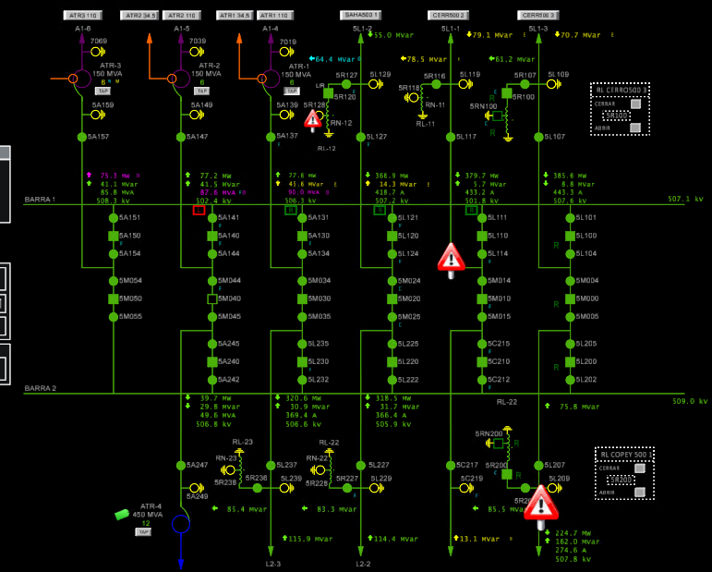
Seccionadores | Estado del seccionador de corte lado barra 1 - FaseA | Señal Digital | POS_SECCLB11 |  |  |  |  |  |  |  | DOBLE BARRA | INTERRUPTOR Y MEDIO
Seccionadores | Estado del seccionador de corte lado barra 2 - FaseA | Señal Digital | POS_SECCLB21 |  |  |  |  |  |  | 5L101 | SECB1 | SECCLB1
Seccionadores | Estado del seccionador o cuchilla de puesta a tierra - FaseA | Señal Digital | POS_SECT1 |  |  |  |  |  |  | 5L104 | SECB2 | SECCLB2
Seccionadores | Estado de seccionador compensación serie o dfact - SV - FaseA | Señal Digital | POS_SECCSBY1 |  |  |  |  |  |  | 5M004 | SECB1 | SECCSB1
Seccionadores | Estado de seccionador lado subestación - SV - FaseA | Señal Digital | POS_SECCSLS1 |  |  |  |  |  |  | 5M005 | SECB2 | SECCSB2
Seccionadores | Estado de seccionador lado línea - SV - FaseA | Señal Digital | POS_SECCSLL1
Seccionadores | Estado de seccionador de tierra lado subesatción - SV - FaseA | Señal Digital | POS_SECCSTS1
Seccionadores | Estado de seccionador de tierra lado línea - SV - FaseA | Señal Digital | POS_SECCSTT1
Seccionadores | Estado interruptor de compensación - FaseA | Señal Digital | POS_INTCS1
Interruptores | Estado del interruptor de campo - FaseB | Señal Digital | POS_INT2
Interruptores | Estado del interruptor de corte central - FaseB | Señal Digital | POS_INTCC2
Seccionadores | Estado del seccionador de barra 1 - FaseB | Señal Digital | POS_SECB12
Seccionadores | Estado del seccionador de barra 2 - FaseB | Señal Digital | POS_SECB22
Seccionadores | Estado del seccionador de bypass o transferencia - FaseB | Señal Digital | POS_SECBY2
Seccionadores | Estado del seccionador de campo - FaseB | Señal Digital | POS_SECCA2
Seccionadores | Estado del seccionador de corte interruptor - FaseB | Señal Digital | POS_SECIN2
Seccionadores | Estado del seccionador de corte lado subestación - Barra 1 - FaseB | Señal Digital | POS_SECCSB12
Seccionadores | Estado del seccionador de corte lado subestación - Barra 2 - FaseB | Señal Digital | POS_SECCSB22
Seccionadores | Estado del seccionador de corte lado barra 1 - FaseB | Señal Digital | POS_SECCLB12
Seccionadores | Estado del seccionador de corte lado barra 2 - FaseB | Señal Digital | POS_SECCLB22
Seccionadores | Estado del seccionador o cuchilla de puesta a tierra - FaseB | Señal Digital | POS_SECT2
Seccionadores | Estado de seccionador compensación serie o dfact - SV - FaseB | Señal Digital | POS_SECCSBY2
Seccionadores | Estado de seccionador lado subestación - SV - FaseB | Señal Digital | POS_SECCSLS2
Seccionadores | Estado de seccionador lado línea - SV - FaseB | Señal Digital | POS_SECCSLL2
Seccionadores | Estado de seccionador de tierra lado subesatción - SV - FaseB | Señal Digital | POS_SECCSTS2
Seccionadores | Estado de seccionador de tierra lado línea - SV - FaseB | Señal Digital | POS_SECCSTT2
Seccionadores | Estado interruptor de compensación - FaseB | Señal Digital | POS_INTCS2
Interruptores | Estado del interruptor de campo - FaseC | Señal Digital | POS_INT3
Interruptores | Estado del interruptor de corte central - FaseC | Señal Digital | POS_INTCC3
Seccionadores | Estado del seccionador de barra 1 - FaseC | Señal Digital | POS_SECB13
Seccionadores | Estado del seccionador de barra 2 - FaseC | Señal Digital | POS_SECB23
Seccionadores | Estado del seccionador de bypass o transferencia - FaseC | Señal Digital | POS_SECBY3
Seccionadores | Estado del seccionador de campo - FaseC | Señal Digital | POS_SECCA3
Seccionadores | Estado del seccionador de corte interruptor - FaseC | Señal Digital | POS_SECIN3
Seccionadores | Estado del seccionador de corte lado subestación - Barra 1 - FaseC | Señal Digital | POS_SECCSB13
Seccionadores | Estado del seccionador de corte lado subestación - Barra 2 - FaseC | Señal Digital | POS_SECCSB23
Seccionadores | Estado del seccionador de corte lado barra 1 - FaseC | Señal Digital | POS_SECCLB13
Seccionadores | Estado del seccionador de corte lado barra 2 - FaseC | Señal Digital | POS_SECCLB23
Seccionadores | Estado del seccionador o cuchilla de puesta a tierra - FaseC | Señal Digital | POS_SECT3
Seccionadores | Estado de seccionador compensación serie o dfact - SV - FaseC | Señal Digital | POS_SECCSBY3
Seccionadores | Estado de seccionador lado subestación - SV - FaseC | Señal Digital | POS_SECCSLS3
Seccionadores | Estado de seccionador lado línea - SV - FaseC | Señal Digital | POS_SECCSLL3
Seccionadores | Estado de seccionador de tierra lado subesatción - SV - FaseC | Señal Digital | POS_SECCSTS3
Seccionadores | Estado de seccionador de tierra lado línea - SV - FaseC | Señal Digital | POS_SECCSTT3
Seccionadores | Estado interruptor de compensación - FaseC | Señal Digital | POS_INTCS3

Equipo Inductivo | ARRANQUE DE VENTILACIÓN E1 | Señal Digital | E1VENT
Equipo Inductivo | ARRANQUE DE VENTILACIÓN E2 | Señal Digital | E2VENT
Equipo Inductivo | ARRANQUE DE VENTILACIÓN E1 FA | Señal Digital | E1VENT_F1
Equipo Inductivo | ARRANQUE DE VENTILACIÓN E2 FA | Señal Digital | E2VENT_F1
Equipo Inductivo | ARRANQUE DE VENTILACIÓN E1 FB | Señal Digital | E1VENT_F2
Equipo Inductivo | ARRANQUE DE VENTILACIÓN E2 FB | Señal Digital | E2VENT_F2
Equipo Inductivo | ARRANQUE DE VENTILACIÓN E1 FC | Señal Digital | E1VENT_F3
Equipo Inductivo | ARRANQUE DE VENTILACIÓN E2 FC | Señal Digital | E2VENT_F3

